Hoja1
PRODUCCIONES DEKORARTE S.A.S.
NIT. 900,645,501-1
TEL 467 4072
Proyecto: El bolero de Rubén . Supervisor: Anthony Gonzalez .. Departamento: Ambientación . Responsable: Camilo Heredia .
No. | IMAGEN | DESCRIPCION | ESTADO | # | VALOR | ANOTACIONES
1 | 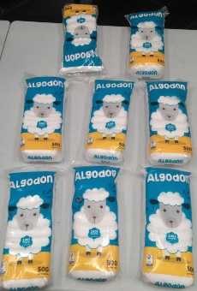 | Algodón | Perfecto | 8 | - | Pasillo Utileria
2 | 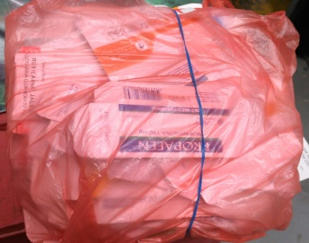 | Bolsa con cajas de medicina con Marca | Perfecto | +10 | - | Pasillo Utileria
3 |  | Botella de Alcohol | Perfecto | 1 | - | Pasillo Utileria
4 |  | Botellas de "Pedialyte" | Perfecto | 10 | - | Pasillo Utileria
5 | 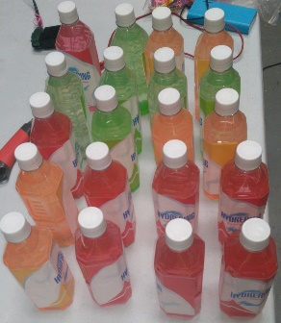 | Botellas de "Pedialyte" | Perfecto | 20 | - | Pasillo Utileria
6 |  | Botellas de alcohol dummies | Perfecto | 20 | - | Pasillo Utileria
7 | 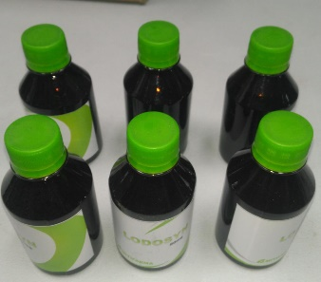 | Botellas de jarabe | Perfecto | 6 | - | Pasillo Utileria
8 | 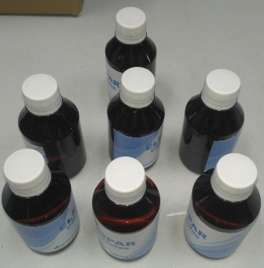 | Botellas de jarabe | Perfecto | 7 | - | Pasillo Utileria
9 | 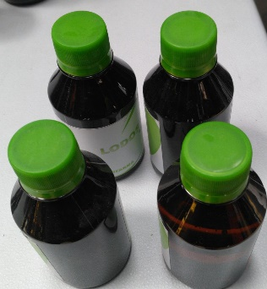 | Botellas de jarabe | Perfecto | 4 | - | Pasillo Utileria
10 |  | Botellas de jarabe | Perfecto | 3 | - | Pasillo Utileria
11 |  | Caja de capsulas | Perfecto | 10 | - | Pasillo Utileria
12 |  | Caja de tabletas | Perfecto | 12 | - | Pasillo Utileria
13 |  | Caja de tabletas | Perfecto | 10 | - | Pasillo Utileria
14 |  | Caja de tabletas | Perfecto | 16 | - | Pasillo Utileria
15 |  | Caja de tabletas | Perfecto | 11 | - | Pasillo Utileria
16 |  | Caja de tabletas pequeña | Perfecto | 8 | - | Pasillo Utileria
17 |  | Caja medicina | Perfecto | 9 | - | Pasillo Utileria
18 |  | Caja medicina | Perfecto | 10 | - | Pasillo Utileria
19 |  | Caja medicina | Perfecto | 10 | - | Pasillo Utileria
20 |  | Caja medicina | Perfecto | 10 | - | Pasillo Utileria
21 |  | Caja medicina | Perfecto | 8 | - | Pasillo Utileria
22 |  | Caja medicina | Perfecto | 6 | - | Pasillo Utileria
23 |  | Cajas de tabetas | Perfecto | 18 | - | Pasillo Utileria
24 | 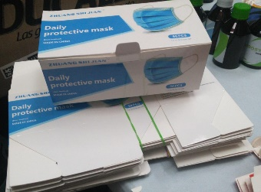 | Cajas de tapabocas | Perfecto | 25 | - | Pasillo Utileria
25 |  | Frasco de medicina | Perfecto | 1 | - | Pasillo Utileria
26 |  | Frasco de medicina | Perfecto | 1 | - | Pasillo Utileria
27 |  | Frasco de medicina de vidrio | Perfecto | 1 | - | Pasillo Utileria
28 |  | Frascos de medicina | Perfecto | 10 | - | Pasillo Utileria
29 | 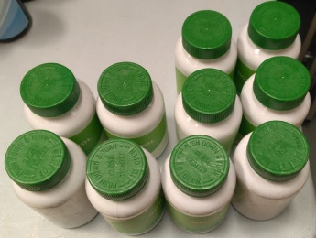 | Frascos de medicina | Perfecto | 10 | - | Pasillo Utileria
30 | 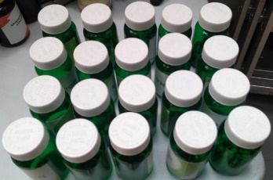 | Frascos de medicina | Perfecto | 20 | - | Pasillo Utileria
31 |  | Frascos de medicina | Perfecto | 10 | - | Pasillo Utileria
32 |  | Frascos de medicina | Perfecto | 10 | - | Pasillo Utileria
33 |  | Frascos de medicina | Perfecto | 10 | - | Pasillo Utileria
34 |  | Freidora | Perfecto | 1 | - | Nueva. Para el Catering.
35 |  | Jarrón | Perfecto | 1 | - | De época
36 |  | Pañales | Perfecto | 9 | - | Pasillo Utileria
37 | 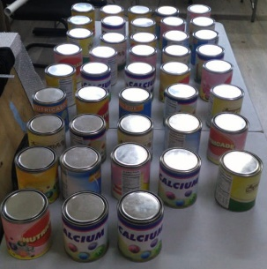 | Tarros metalicos | Perfecto | 40 + 1 | - | 40 tarros con tapa. 1 Tapa sola.
38 |  | Tripode | Perfecto | 1 | - | Con su caja

